상품제안서
가르시아 3단58곡자손완전자동+3단심플수동 우산세트 | 상품코드: S07481

 |  |  |  |  |  | 02-713-8555 | www.synergygift.co.kr
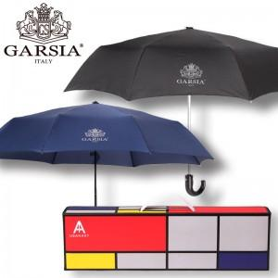

【상세/제작정보】 | *손잡이 인쇄 50개 미만 15,000원 *원단인쇄의 경우 100개 기준 400원씩 추가(실크인쇄) *우산 컬러전사 인쇄 별도문의

【인쇄/포장옵션】 | 실크 / 포장지포장

【공급단가】 | 수량 | 50~ | 300~ | 1,000~ | 2,000~
*VAT별도 | 단가 | 17,280원 | 16,640원 | 16,000원 | 15,360원

【상품 URL】 | https://www.synergygift.co.kr:443/src/goods_detail.php?gdno=13751

